제안 서식
제 안 서
기본 정보
 | 제 안 자 | 김다정
 | 소 속 | 미래전략실 미래혁신부
 | 직 급 | 행정5급
 | 제 안 명 | 소통하는 조직문화! 사내 주요업무 일정 공유 체계 구축
 | 제안구분 | 자유제안
 | 분 야 | 업무개선
 | 실행담당(부) | 경영지원실 총무행정부
제안 내용
배 경 |  | 1. 부서간 소통 강화 및 사일로(Silo) 현상 해소 부서별 주요업무 일정 공유를 통한 업무 누락 및 전사 주요업무 추진 현황 공유 2. 기존 보유 인프라 효율적 활용을 통한 한계 해소 공공기관 업무 특성상 민간 서비스 업무공유 캘린더 이용 및 별도 시스템 구축 한계 ⇒ 기존 전자문서시스템 내 일정공유 기능 활성화로, 전사적 업무공유 체계 마련
추진내용 |  | 1. [1단계] 공유 대상 주요업무 기준 선정 및 작성 방식 표준화 주요행사 일정, 대내외 주요 회의, 업무보고, 출장/부재 등 공유대상 기준 명확화 및 표준화 2. [2단계] 전자문서시스템 내 '일정공유' 기능 활용 방법 안내 1단계 내용 기반, 전자문서시스템 '일정공유' 공유 기능 활성화를 위한 활용방법 안내 3. [3단계] 시범운영을 통한 개선사항 도출 및 정식운영 시범운영(예:1개월) 통한 개선점 도출 후 1단계 산출물 보완 등 환류를 통한 보완 추진
기대효과 |  | 1. 기존 인프라 활용 극대화를 통한 예산 절감 별도 시스템 구축 예산 투입 없이 기존 인프라 활용 극대화로 즉시 시행 가능 2. 부서 간 협업 생산성 향상 타 부서 일정을 사전에 파악하여 원활한 협조 체계 구축 및 업무 중복 추진, 누락 방지 3. 조직 소통 밑 업무 투명성 극대화 전사 주요 업무 현황에 대한 공유를 통해 전 직원의 조직 이해도 제고 및 소통 문화 내재화
첨부 자료(사진, 현황자료 등)
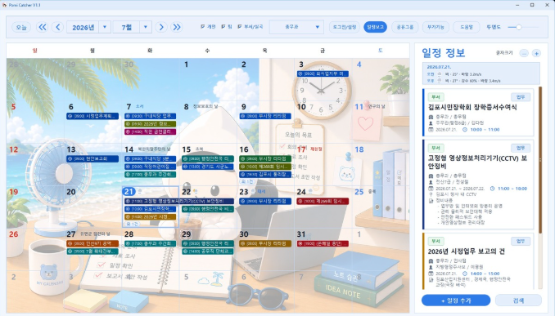 *김포시, AI 활용 일정공유와 업무보고 통합한 포미캐처 자체 구축 (세계일보, 2026. 7. 27.) 간략히 전 부서 스케줄 하나의 달력에 모아 한눈에 업무를 파악할 수 있어 업무 조율과 의사결정 획기적으로 빨라질 것 기대
[관련자료 바로가기]

